Канистра
 |  |  |  |  |  |  |  |  |  ПРОСЧИТАТЬ ЗАКАЗ
Наименование | Артикул | Кол-во в упак. | Ед. изм. | Оптовая цена от 100 т.р. с НДС | Оптовая цена от 300 т.р. с НДС | Оптовая цена от 1000 т.р. с НДС | Фото | кол-во | итого | итого | итого
 |  |  |  | №1 | №2 | №3 |  |  | №1 | №2 | №3
Канистра металлическая
Канистра стальная КС-5 (толщина стали 0,7 - 0,8мм, 5 литров) Запуск производства назначен на МАРТ 2020 г. |  |  | шт. |  |  |  |  |  | 0 ₽ | 0 ₽ | 0 ₽
Канистра металлическая КС-20 (толщина стали 0,7 - 0,8мм, 20 литров) | 101351-4 | 3 | шт. | 925.00 ₽ | 888.00 ₽ | 814.00 ₽ |  |  | 0 ₽ | 0 ₽ | 0 ₽
Канистра металлическая КС-10 (толщина стали 0,7 - 0,8мм, 10 литров) | 101351-2 | 5 | шт. | 800.00 ₽ | 768.00 ₽ | 704.00 ₽ | 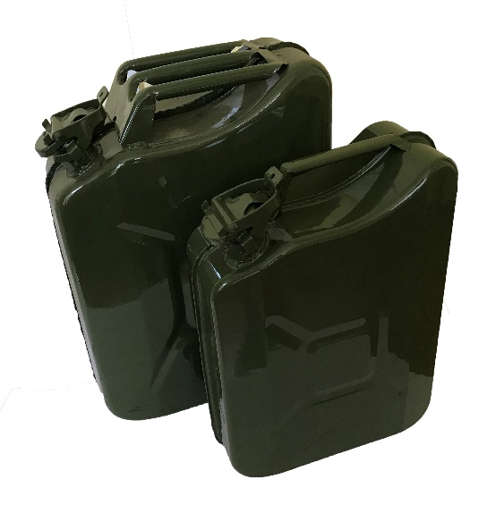 |  | 0 ₽ | 0 ₽ | 0 ₽

 |  |  |  |  |  |  |  | 0 | 0 ₽ | 0 ₽ | 0 ₽

